信用交易
融资融券市场交易数据统计（20220919）

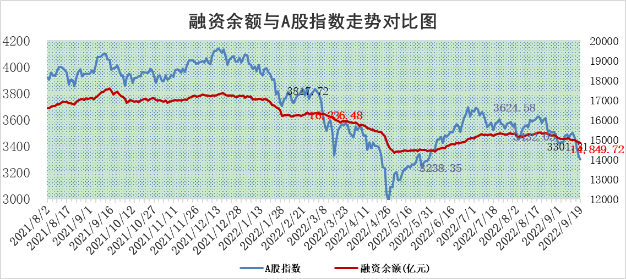
标的证券 | 融资融券余额（亿元） | 融资余额（亿元） | 融券余额（亿元） | 融资买入额（亿元） | 融资融券规模变化（亿元） | 融资余额增幅(‰) | 融券余额增幅(%)
统计数据 | 15,878.76 | 14,849.72 | 1,029.04 | 361.76 | -30.82 | -1.93 | -0.20

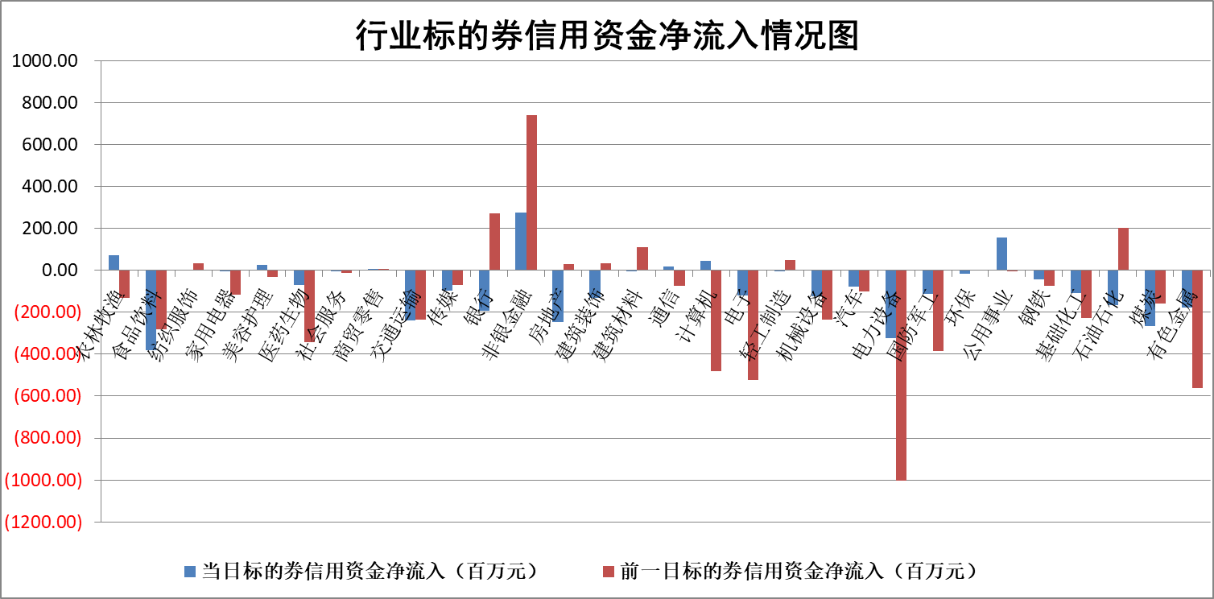

标的基金代码 | 标的基金简称 | 融资余额/市值(%) | 融资余额增幅(%) | 融资买入额/成交金额(%) | （融资余额净增额-融券余额净增额）/市值(‱) | 融券余额降幅(%) | ABS[（融资余额净增额-融券余额净增额）/市值净增额-1](%)
159902 | 华夏中小板ETF | 2.01 | 2.74 | 2.00 | 5.26 | -0.17 | 134.01
159915 | 易方达创业板ETF | 2.38 | 3.42 | 110730.61 | 7.46 | -0.79 | 114.21
159919 | 嘉实沪深300ETF | 5.39 | 0.09 | 0.40 | 0.04 | -4.95 | 100.17
159920 | 华夏恒生ETF | 99.14 | -0.12 | 13.36 | -11.95 | 18.73 | 90.27
159922 | 嘉实中证500ETF | 0.37 | 2.32 | 19.98 | 10.56 | 1.49 | 114.15
159925 | 南方沪深300ETF | 0.02 | 9.36 | 0.02 | 0.19 | 0.00 | 101.25
159928 | 消费ETF | 0.97 | 1.47 | 7.24 | 1.49 | 1.12 | 98.60
159934 | 易方达黄金ETF | 462.44 | -0.25 | 1.02 | -116.12 | 0.00 | 458.73
159939 | 全指信息技术ETF | 0.76 | 2.81 | 39.75 | 2.08 | 0.00 | 101.02
159940 | 全指金融地产ETF | 0.31 | 0.34 | 0.00 | 0.10 | 0.00 | 100.46
159995 | 半导体芯片ETF | 1.98 | 0.61 | 290.07 | 1.36 | 0.90 | 100.78
159997 | 天弘中证电子ETF | 2.51 | -0.91 | 18.34 | -2.19 | 1.74 | 98.76
159998 | 天弘中证计算机主题ETF | 0.13 | -11.73 | 0.01 | -1.73 | 0.00 | 99.09
510050 | 华夏上证50ETF | 9.65 | -0.34 | 190.14 | -2.83 | 6.13 | 101.76
510180 | 华安上证180ETF | 0.50 | 0.30 | 2.36 | 0.24 | 21.46 | 103.44
510880 | 华泰柏瑞红利ETF | 0.19 | -3.81 | 0.67 | -1.65 | -21.49 | 111.93
510900 | 易方达恒生H股ETF | 154.33 | -0.23 | 15.67 | -35.57 | 0.00 | 75.39
511010 | 5年期国债ETF | 0.00 | 0.00 | 0.00 | 0.00 | 0.00 | 100.00
511380 | 可转债及可交换债券ETF | 28.65 | -8.69 | 3.02 | -272.77 | 0.00 | 907.48
512000 | 全指证券ETF | 7.99 | 0.24 | 26.17 | 1.13 | -1.73 | 101.32
512010 | 沪深300医药卫生ETF | 5.91 | 2.08 | 34.23 | 12.06 | 0.31 | 114.65
512070 | 沪深300非银ETF | 2.61 | 1.39 | 23.43 | 4.24 | 9.59 | 105.97
512400 | 南方中证申万有色金属ETF | 1.28 | -9.48 | 0.59 | -12.79 | 0.97 | 129.48
512580 | 广发中证环保产业ETF | 0.75 | -5.52 | 0.67 | -4.20 | 0.33 | 99.12
512660 | 国泰中证军工ETF | 2.66 | 0.21 | 27.35 | -0.75 | -1.89 | 99.58
512800 | 华宝中证银行ETF | 12.62 | 0.81 | 3.21 | 11.24 | 5.22 | 18.95
512980 | 广发中证传媒ETF | 1.99 | 6.76 | 53.59 | 12.98 | 14.14 | 105.48
515030 | 华夏中证新能源汽车ETF | 1.58 | -2.09 | 11.18 | -3.47 | -0.80 | 104.16
515050 | 华夏中证5G通信主题ETF | 1.76 | 2.09 | 283.65 | 3.68 | 2.04 | 101.60
515070 | 华夏中证人工智能ETF | 1.57 | 2.31 | 0.66 | 3.54 | 0.00 | 101.99
标的股票比较指标 |  | 融资余额/流通A股市值(%) | 融资余额增幅(%) | 融资买入额/成交金额(%) | （融资余额净增额-融券余额净增额）/流通A股市值(‱) | 融券余额降幅(%) | ABS[（融资余额净增额-融券余额净增额）/流通A股市值净增额-1](%)
前十名标的个股 |  | 众应互联 | 新华联 | 蓝盾光电 | 博敏电子 | 好当家 | 嘉必优
 |  | 数知科技 | 瑞丰新材 | 景兴纸业 | 小康股份 | 三峡新材 | 新易盛
 |  | 丹邦科技 | 特力A | 光大银行 | 莱茵生物 | 谱尼测试 | 北方华创
 |  | 易见股份 | 航民股份 | 京东方A | 航民股份 | 城市传媒 | 驰宏锌锗
 |  | 聚龙股份 | 长飞光纤 | 包钢股份 | 锋尚文化 | 凯龙股份 | 盛新锂能
 |  | 绿庭投资 | 圣邦股份 | 农业银行 | 城发环境 | 报喜鸟 | 三聚环保
 |  | 西水股份 | 徐家汇 | 海康威视 | 徐家汇 | 剑桥科技 | 昊华能源
 |  | 仁东控股 | 粤电力A | 盈峰环境 | 特力A | 华远地产 | 世荣兆业
 |  | 数码科技 | 城发环境 | 卧龙电驱 | 兴民智通 | 宋都股份 | 卡倍亿
 |  | 全柴动力 | 海康威视 | 德林海 | 飞荣达 | 上海物贸 | 复星医药
后十名标的个股 |  | 广田集团 | 珀莱雅 | 盐田港 | 金种子酒 | 航民股份 | 锋尚文化
 |  | 延安必康 | 金种子酒 | 广田集团 | 美尔雅 | 贵州轮胎 | 联创光电
 |  | 曙光股份 | 中信重工 | 延安必康 | 联创光电 | 广日股份 | 中盐化工
 |  | 龙净环保 | 海油发展 | 曙光股份 | 翔丰华 | 华茂股份 | 赢合科技
 |  | 中嘉博创 | 上海机场 | 龙净环保 | 海联金汇 | 首航高科 | 连云港
 |  | 泰禾集团 | 汇创达 | 中嘉博创 | 汇创达 | 路德环境 | 飞荣达
 |  | 苏宁易购 | 龙津药业 | 泰禾集团 | 赢合科技 | 世嘉科技 | 金种子酒
 |  | 中信国安 | 星宇股份 | 苏宁易购 | 中国软件 | 中国平安 | 思源电气
 |  | 台海核电 | 美尔雅 | 中信国安 | 蒙泰高新 | 康欣新材 | 中科曙光
 |  | 当代文体 | 恺英网络 | 台海核电 | 兆龙互连 | 天玑科技 | 江淮汽车
说明：1.以上普通交易数据和信用交易数据皆以交易日收盘后数据为基准；2.上述标的证券总数据只计算标的证券市场总数据，不包括从标的证券中调出去标的证券数据，所以与交易所公布的总值略有不同； 3.上述行业采用申万一级行业分类；4.以上标的基金和标的个股中比较的6个指标值中：前5个（从左至右）为正向指标，值越大排名越靠前；第6个为逆向指标，值越小，排名越靠前；5.第6个指标中ABS[]表示求绝对值，其主要用于考量信用资金相对净流入对股价相对净变化的贡献程度；6.数据来源：wind，交易所。

